Hoja1

NIT. 900,645,501-1
TEL 467 4072
Compras entregadas
Supervisor: Anthony Gonzalez .
Departamento: Catering . Responsable: Oscar Toledo.
Encargado: Adriana Lopez. Fecha de entregado: Vie. 30/Octubre/2020
No. | IMAGEN | DESCRIPCION | ESTADO | # | VALOR | ANOTACIONES
1 | 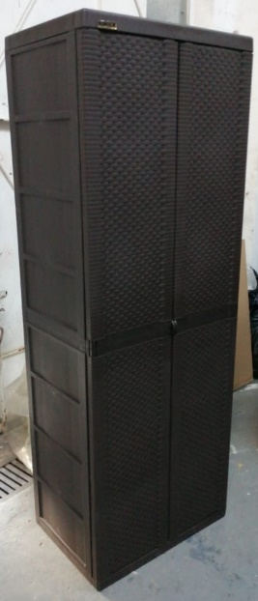 | Mueble organizador | Perfecto | 1 | - | El mismo de abajo ↓
1 | 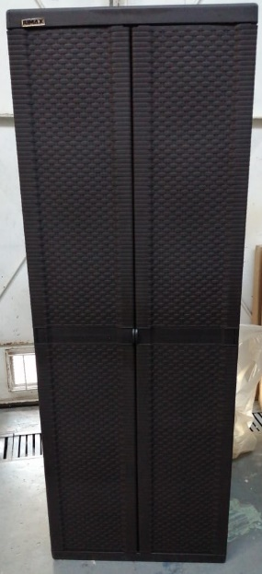 | Mueble organizador | Perfecto | 1 | - | ↑ El mismo de arriba
2 |  | Mesas plegables | Perfecto | 7 | - | -
3 | 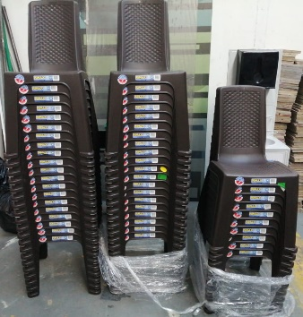 | Sillas rimax | Perfecto | 50 | - | -
4 | 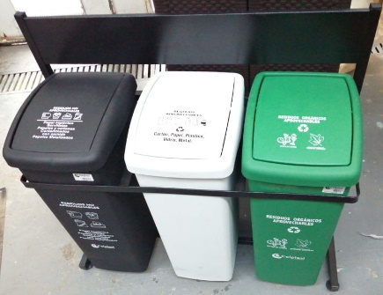 | Canecas de basura con soporte | Perfecto | 3-1 | - | 3 canecas y 1 base.

